人口（国勢調査）
18 人 口
3．人 口

３－１ 人口（国勢調査）

大正９年に実施された第１回国勢調査人口が 13,139人であった本市の人口は、港湾、漁港の整備に伴って急激に増加し、昭和40年には 58,363人と4.4倍にふくれあがりました。昭和40年以降は、市の北西部地区を中心に大型団地の造成が進められ、平成７年には 63,566人と人口は増加傾向にありました。 しかし、長引く経済不況等の影響を受け、平成12年には人口が減少に転じました。 令和2年国勢調査でも総人口52,203人と前回調査より、1,984人（△3.7%）の減少となり、少子高齢化の傾向にあります。

※令和２年国勢調査の集計結果については、総務省統計局から公表されている集計結果を掲載しています。前回調査（平成２７年）の結果が掲載されている項目は、集計結果が公表されていません。
※市区町村名は、国勢調査実施日（各年10月1日）の名称で表示しています。
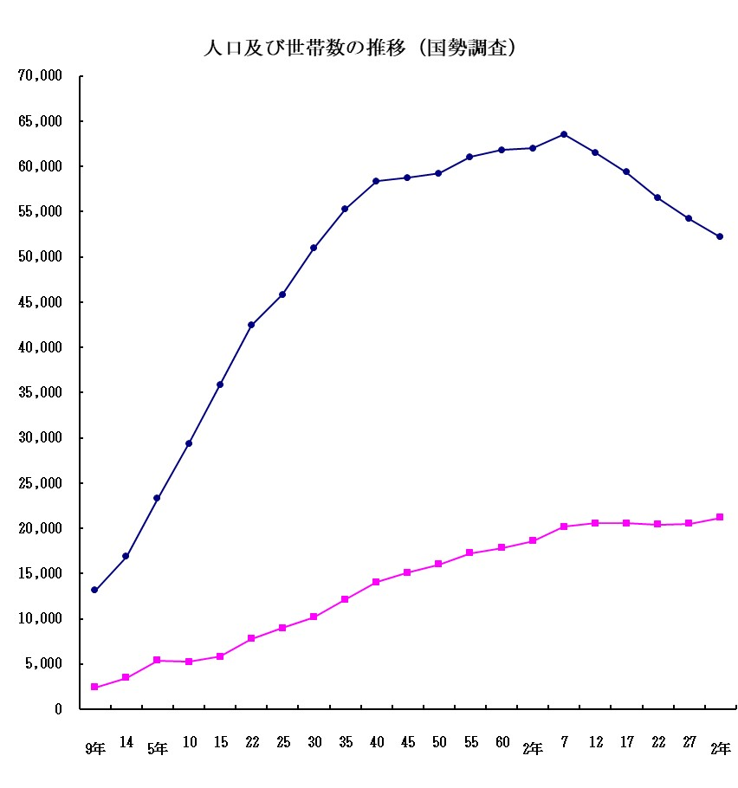
（人・世帯）
人口

世帯数

大正
昭和
平成
令和

